01_概要
概要

文書属性 |  |  | 値
文書ID |  |  | CSHARP_ASPNET-DET-CSharp_ASPNET-SCR-STU-001
文書種別 |  |  | detailed-specification
版 |  |  | 1.1
正本の相対パス |  |  | 詳細仕様書/CSharp_ASPNET/01_学生検索画面.md
対象 |  |  | ASP.NETの学生検索フォーム、検索状態、候補、一覧取得、登録画面との移送
読者 |  |  | 業務システムのIT担当者、経験5年程度の実装者
根拠の区分 |  |  | 「実装根拠」は現行ソースの静的な観測、「設計意図」は参考設計が要求する動作を示す。

機能と処理の責務
 | 学生検索画面は、論理削除されていない学生を検索し、新規登録・編集・参照へ進む入口である。年度と学年は、学生の所属先 class_id が参照するクラスの属性を使って絞り込む。年度別の所属履歴を読み出す処理はない。検索画面の操作は学生やマスタを更新せず、検索条件、結果、ページ、検索状態の版をサーバープロセスのメモリへ保持する。〔実装根拠：sources/Views/Students/Search.cshtml:4-8、sources/Core/SqlServerStudentService.cs:137-168、sources/Infrastructure/WebStudentCoordinator.cs:7-15〕
 | 画面で編集中の条件、最後に正常実行した条件 Applied、その結果 LastResult は別の値である。候補更新は編集中の条件を返し、一覧には保持結果を使う。ページ操作は保持条件を複製して実行し、編集中の検索フォームを送信しない。サービス内の正規化キーや電話値はSQL照合用のローカル値であり、保持条件の文字列へ書き戻さない。〔実装根拠：sources/Web/Controllers/StudentsController.cs:13-22、sources/Infrastructure/WebStudentCoordinator.cs:8-14、sources/Core/SqlServerStudentService.cs:113-153〕
 | 参考設計は、学生基本情報の検索から登録画面へ進む業務を対象とし、入力・処理値・DB・再表示の対応を確認する責務を定義している。本書では現行の接続と動作を具体化し、候補連動、失効時の初期化、表示形式等の設計との差を補足説明に分ける。〔設計意図：reference-designs/詳細仕様書/CSharp_ASPNET/01_学生検索画面.md:16-25、reference-designs/詳細仕様書/CSharp_ASPNET/01_学生検索画面.md:586-608〕
接続される入口
HTTP入口 |  | 実画面・受信値 |  | 接続先と結果
GET /students |  | 初回は状態指定なし。復帰は contextId、contextRevision。 |  | StudentsController.Index。初期状態の作成、または Resume 後に検索HTMLを返す。
POST /students/search |  | 検索フォーム。Criteria 接頭辞の StudentSearchInput、状態3項目、表示3項目。 |  | Search → Coordinatorの Search → 登録された IStudentService.SearchAsync。
POST /students/options |  | 検索フォームの「候補を更新」。原ビューはボタンの formaction で送信先を変更する。 |  | Controllerの Options → SearchModel → LookupAsync(false, ct)。全HTMLを返す。
POST /students/page |  | 一覧側の独立フォーム。PageRequest と TabId。 |  | Page → Coordinatorの Page。保持条件で再検索する。
POST /students/clear |  | 独立したクリアフォーム。ContextRequest と TabId。 |  | Clear → Coordinatorの Clear。同じ状態を未検索へ戻す。
GET /students/new |  | Viewer以外に表示する新規登録リンク。returnContextId。 |  | 登録側の Load(null, ...)。新規登録権限を入口でも確認する。
GET /students/{id:long} |  | 一覧の学生IDと returnContextId。 |  | 登録側の Load(id, ...)。最新の非削除学生を再取得する。

 | Program は依存登録、middleware、Controllerルートを接続する。Controller全体に Authorize と Route("students") がある。RequestIdentity、Coordinator、IStudentService はScoped、検索状態・Flash・編集スナップショットはSingletonである。IStudentService の実装は SqlServerStudentService で、StudentDb が空白の場合は生成時に503の WebFault となる。WebとCoreは net10.0、CoreのSqlClient参照は6.1.3である。〔実装根拠：sources/Program.cs:2-8、sources/Infrastructure/WebHostSetup.cs:13-19、sources/Web/Controllers/StudentsController.cs:5-25、sources/StudentManagement.Web.csproj:1-5、sources/Core/StudentManagement.Core.csproj:1-9〕
 | SearchRequest は検索アクションが組み立てる内部引数である。OptionsRequest、StrictJson.Read、Coordinatorの Options、WebPresentation.Lookups は宣言されているが、接続された学生フォームのControllerから呼ばれない。したがって、これらを公開学生JSON APIへ数えず、StrictJsonの64KiB、深さ16、重複・未知プロパティ検査をフォーム受信の保証へ転用しない。〔実装根拠：sources/Web/Inputs/StudentSearchInput.cs:24-31、sources/Infrastructure/StrictJson.cs:4-15、sources/Infrastructure/WebStudentCoordinator.cs:16-16、sources/Infrastructure/WebPresentation.cs:8-19、sources/Web/Controllers/StudentsController.cs:13-22〕
入出力と保持領域
領域 |  | 当該機能との関係 |  | 内容
HTTPフォーム |  | 入力 |  | 条件、ページ・ソート、状態ID・版・タブ、CSRF情報。MVCのバインド後にアクションへ渡る。
認証情報 |  | 入力 |  | Claimの主体、ログインセッション、Role。フォームから権限を受けない。
学生DB |  | 読取り |  | 条件照合、件数、一覧。検索入口から学生保存や履歴追記を行わない。
クラス・コード・コード種別DB |  | 読取り |  | 指定値の存在、所属組合せ、候補、一覧の名称。
検索状態 |  | 入出力 |  | メモリ辞書内のEntry。条件、結果、版、期限、所有者、タブ、Gate。
Flash |  | 取得・消費 |  | 主体・セッション・状態ID別のメモリ通知。GETで一度だけ取り出す。
HTML |  | 出力 |  | 条件、候補、一覧、情報・エラー、権限別リンク。モデル内のJsonElementは公開JSON応答ではない。
DOM |  | 一時的な入出力 |  | 未所属切替の値解除、送信中のbutton・form属性。サーバー保持条件とは別。
外部ファイル |  | 対応処理なし |  | この検索入口にはCSV、帳票、取込ファイルの入出力がない。

 | 〔実装根拠：sources/Infrastructure/RequestIdentity.cs:7-16、sources/Infrastructure/SearchContextStore.cs:9-15、sources/Infrastructure/FlashMessageStore.cs:6-9、sources/Web/Models/StudentSearchPageModel.cs:6-15、sources/wwwroot/js/site.js:4-7〕
画面の静的投影
 | 以下はStaffの初期未検索状態の非実行投影である。共有ヘッダー、フォームの配置、一覧枠、実際に適用されるCSSセレクターを反映する。年度・クラスは実データを作らず、コードはseedの定義から表示例を抜粋する。初期画面には情報・エラー領域を出さず、発生時だけ共有MessagePanelが追加する。
 | 送信先・method・遷移先は data-* に残す。すべてのbuttonは type="button" とし、formの action、buttonの formaction、アプリURLへの href、JavaScriptを付けない。実行画面の撮影を示すものではない。〔投影根拠：sources/Views/_ViewStart.cshtml:1-1、sources/Views/Shared/_Layout.cshtml:1-1、sources/Views/Shared/_MessagePanel.cshtml:1-3、sources/Views/Students/Search.cshtml:3-8、sources/wwwroot/css/site.css:1-1、sources/database/002_seed.sql:19-23、sources/database/002_seed.sql:78-84〕

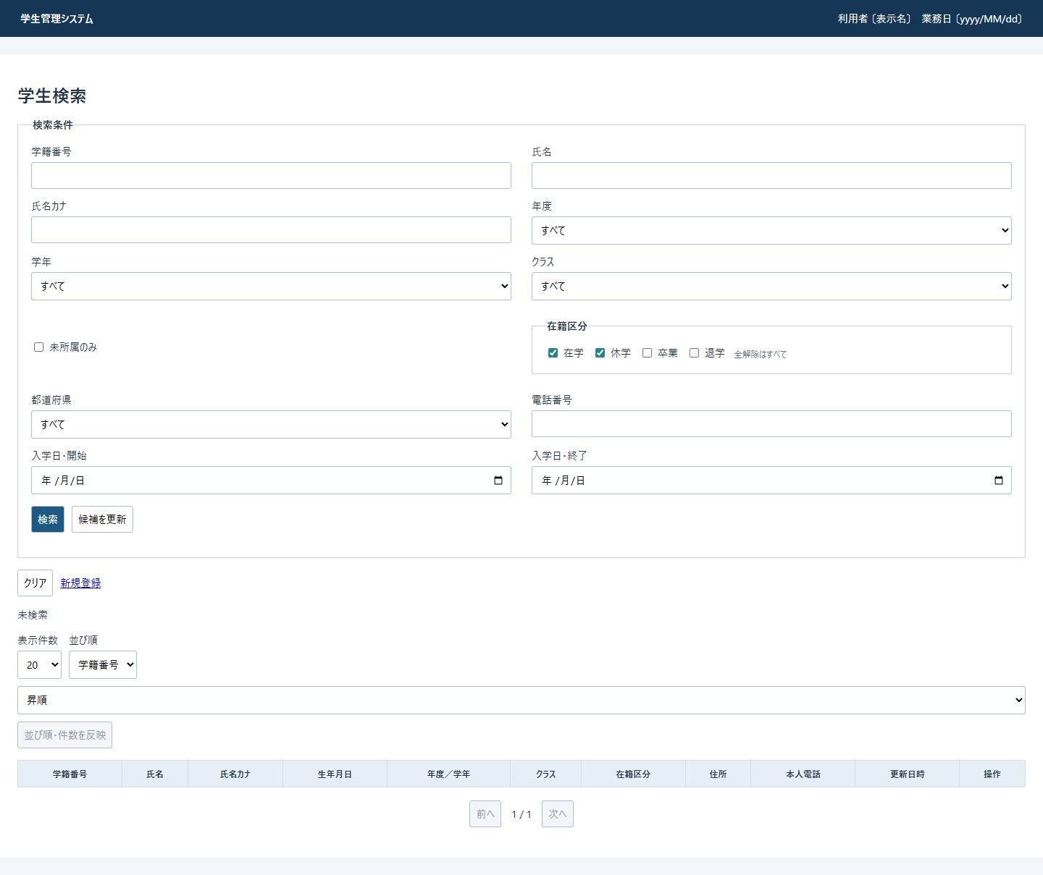

 | 未所属OFFの投影では所属selectの disabled を省略する。ONの応答では3つへ disabled を付けるが、値の解除は次の状態表の経路ごとに異なる。Viewerでは新規リンクを省略し、結果行の操作文言を「参照」にする。Staff・Administratorでは「編集」である。通常結果の行リンクは本投影と同じく文書内fragmentに置き換え、元の学生IDとrouteを data-route に残す。
状態別表示
状態・発生経路 |  | 条件・一覧の扱い |  | 操作・表示の条件
初期未検索 |  | 在籍01・02、他条件は空またはNULL。行なし、文言「未検索」。 |  | 20件、学籍番号昇順、1ページ。ページ反映・前・次は非活性。
正常検索0件 |  | 条件と0件結果を保持。文言「該当する学生はありません。」。 |  | 行なし、ページ操作は非活性。検索日時は結果にあるがこの枝では表示しない。
10000件超過 |  | Count=10001は打切り値。行を取得しない。 |  | p.warning に上限文言。実総数・検索日時をこの文言に付けない。ページ操作は非活性。
正常検索1～10000件 |  | 件数、検索日時、取得ページの行を表示する。 |  | 反映は活性。前はpage>1、次はpage×PageSize<countのとき活性。
検索のModelState不正・個別WebFault |  | 受信DTOとModelStateを再表示へ渡す。当該応答はNULL結果で、以前の保持結果を暗黙表示しない。 |  | 設定したstatusとエラーを使用する。後続の候補取得・描画の成功は別条件。
候補更新・未所属ON |  | Controllerが年度・学年・クラスをNULLにし、対応するModelStateを除去する。保持一覧は維持する。 |  | 応答の3selectはdisabled。Applied・版・期限は変更しない。
検索拒否再表示・未所属ON |  | Controllerは所属値とModelStateを解除しない。受信値が再表示モデルへ残る。 |  | ビューは3selectをdisabledにする。サーバーの値解除とは別。
JavaScript初回評価・未所属change |  | ONなら所属3項目のDOM値を空にする。OFFでは復元しない。 |  | disabledを変更せず、候補通信も行わない。検索拒否画面でもスクリプト実行後にDOM値が解除され得る。
Viewer |  | 新規リンクなし。行リンクは参照。 |  | 検索・候補・ページ・クリアは配置される。
Staff・Administrator |  | 新規リンクと編集リンクを表示する。 |  | 検索画面には削除ボタンを置かない。
middlewareの例外応答 |  | 検索ビューとは別のHTMLエラーとなる。 |  | 応答未開始の場合に捕捉し、WebFaultのstatusまたは一般例外503を使う。

 | _MessagePanel はエラーを message error、情報を message info、両方を aria-live="polite" で出す。独立した .info セレクターはなく .message が適用される。検索上限の .warning に、共有CSSの固定配置 .dialog は適用されない。〔実装根拠：sources/Views/Students/Search.cshtml:2-8、sources/Views/Shared/_MessagePanel.cshtml:1-3、sources/wwwroot/css/site.css:1-1、sources/Web/Controllers/StudentsController.cs:13-22、sources/wwwroot/js/site.js:7-7〕
宣言されたDB関連
 | 次のER図は検索に関係する実FKを示す。コードの参照は分類と値の複合キーである。学生の class_id はNULL可で最大1クラスを参照し、クラスは0人以上の学生から参照される。ただし在籍01・02はCHECK制約により所属必須となる。
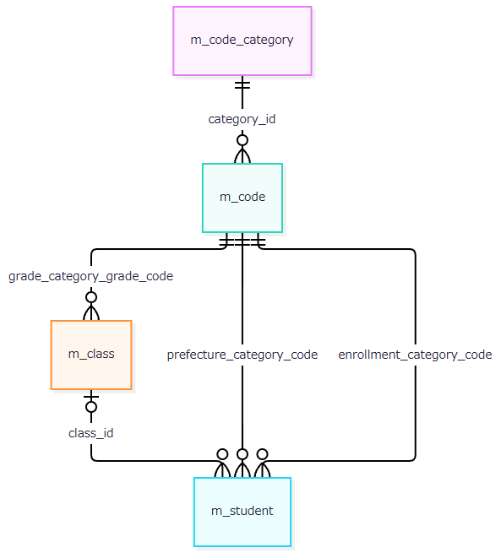

 | 一覧は所属と3用途のコード名称をLEFT JOINし、候補コードはコード種別とINNER JOINする。FKの多重度とSQLのJOIN種別は別の事項である。履歴への検索時の追記はない。〔実装根拠：sources/database/001_schema.sql:189-198、sources/Core/SqlServerStudentService.cs:82-90、sources/Core/SqlServerStudentService.cs:203-208〕

05_イベント仕様
イベント仕様

初期表示
処理概要
 | GET /students の contextId がNULL・空の場合、新しい検索状態、初期条件、全候補を表示する。学生件数と一覧は取得しない。既存IDがある場合は「検索状態への復帰」に進む。〔実装根拠：sources/Web/Controllers/StudentsController.cs:8-11〕
処理手順
 | 1. 認証・認可を通過し、identity.Read() でClaimから得る利用者情報を確認する。
 | 2. 状態指定なしの場合、NewContextがEntryを辞書へ追加する。版1、Applied・LastResultはNULL、期限UTC＋30分とする。
 | 3. Present(entry, null) で未検索・空一覧を作る。初期条件は在籍01・02、Page=1、20件、studentNo昇順である。
 | 4. 新しいStudentSearchInputとFlashのTake結果をSearchModelへ渡す。Takeは候補取得前に評価される。
 | 5. SearchModelが LookupAsync(false, ct) で候補を取得し、利用者とJsonElementを設定する。
 | 6. Searchビューと共有レイアウトを描画する。必須マスタ不足を検査して検索ボタンを非活性にする分岐はない。
 | 〔実装根拠：sources/Infrastructure/SearchContextStore.cs:9-12、sources/Core/Contracts.cs:31-48、sources/Web/Inputs/StudentSearchInput.cs:7-18、sources/Web/Controllers/StudentsController.cs:9-11、sources/Web/Controllers/StudentsController.cs:39-39。必須マスタ検査の設計意図：reference-designs/詳細仕様書/CSharp_ASPNET/01_学生検索画面.md:159-165〕
処理フロー
 | 初期表示フロー1。正常出口は検索HTML、既存IDの出口は復帰イベントである。例外出口Mは補足説明の共通応答境界に従う。
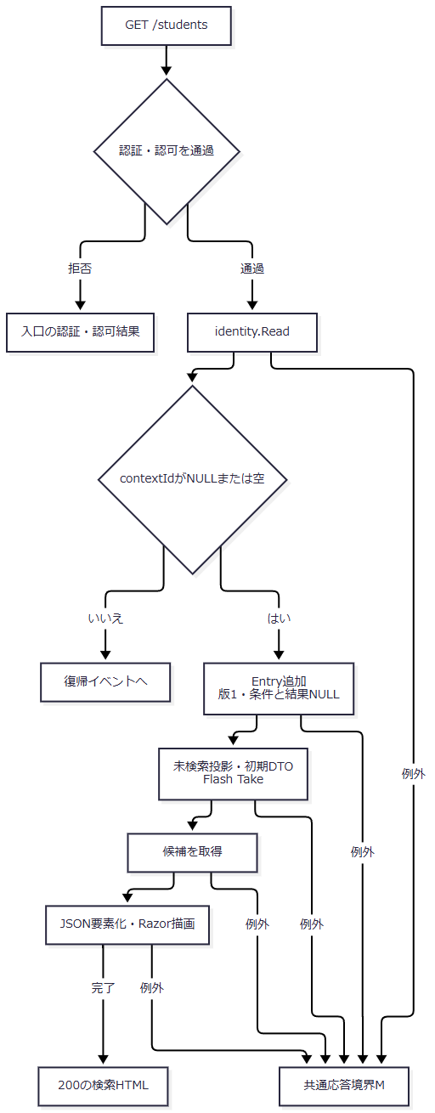

SQL・テーブル関連（ER図）
 | 候補取得はコード分類・コード・クラスを読む。FKは概要ER図、実SQLの関連は次の図に対応する。

DB操作の詳細
 | Lookupは接続診断、SNAPSHOT開始、コードとクラスの2結果セット読取り、commitの順である。停止・期間外によるWHERE除外はなく、検索用の人数は CONVERT(int,0) で投影する。これは集計省略値であり、実測人数0を意味しない。SQLの順序と型は補足説明に定義する。〔実装根拠：sources/Core/SqlServerStudentService.cs:196-216〕
結果・例外時の扱い
 | 描画完了時は200の検索HTMLとなる。個別catchはない。候補取得等の失敗前に作成したEntryを除去する処理もない。認証による入口拒否と、例外がmiddlewareへ届いた独立HTMLエラーを区別する。
検索実行
処理概要
 | POST /students/search は条件と表示指定で検索し、0件・通常・上限超過を正常結果として保持する。拒否応答の一覧は空にするが、以前のApplied・LastResultをクリアする処理は行わない。〔実装根拠：sources/Web/Controllers/StudentsController.cs:13-16、sources/Infrastructure/WebStudentCoordinator.cs:7-9〕
処理手順
 | 1. 認証・認可、CSRF検証、MVCのバインドを経てアクションへ入る。アクションは最初にFormGuardで許可名・重複・フォームメタ情報を検査する。
 | 2. Criteria.StatusCodes 項目自体がなければ、DTOの初期選択を空配列へ置き換える。
 | 3. CurrentUserを取得し、最初のGetで状態の存在・期限・所有者・セッション・指定タブを確認する。このGetとFormGuardは個別catch外である。
 | 4. 当該応答用のdataを Present(entry, null) とする。Appliedがあればページ・ソート等は保持値を使用する。
 | 5. ModelState不正なら422を設定してCoordinatorを呼ばない。有効なら個別tryへ進む。
 | 6. CoordinatorがReadを再確認し、ToCriteriaで項目を対応付ける。ClassIdはOptionalでlong?へ変換し、Pageを1にする。この変換はUseの版検査より前である。
 | 7. UseがGet、Gate待機、取得後の再Get、要求版の完全一致、long上限を順に確認する。Gate取得後の拒否もfinallyで解放する。
 | 8. SearchAsyncはtry外でUser、検索開始UTC時刻、日本時間業務日を取得する。try内で表示指定、年度・クラス値、未所属との排他、在籍配列、文字列・コード正規化、日付解析と範囲を順に検査する。
 | 9. 接続・SNAPSHOT開始後、学年・都道府県、年度、クラスと上位条件を確認する。共通述語で最大10001件の件数を取り、上限超過なら一覧を取らずcommitする。10000件以下は同じSNAPSHOTでページを取得しcommitする。
 | 10. EnsureSearch成功後、条件のJSON複製をAppliedへ、結果をLastResultへ保存し、版を加算してPresentを返す。operationの正常復帰後にUseが期限を延長する。
 | 11. 個別try内のWebFaultはFieldまたは空キーへMessageを追加し、statusをe.Statusにする。その他の例外はこのcatchを通過する。
 | 12. catch外で候補を再取得する。再表示条件は受信DTOで、PageSize・SortKey・SortDirectionも受信値でモデルを上書きする。Razor描画が完了した場合に検索HTMLを返す。
 | 〔実装根拠：sources/Web/Controllers/StudentsController.cs:13-16、sources/Web/Controllers/StudentsController.cs:41-41、sources/Infrastructure/WebStudentCoordinator.cs:7-9、sources/Infrastructure/SearchContextStore.cs:13-15、sources/Core/SqlServerStudentService.cs:103-170〕
処理フロー
 | 検索フロー1は入口である。無効ModelStateの出口は、422・NULL結果・受信DTOをフロー4へ渡す。有効枝は同じ受信値をフロー2へ渡す。
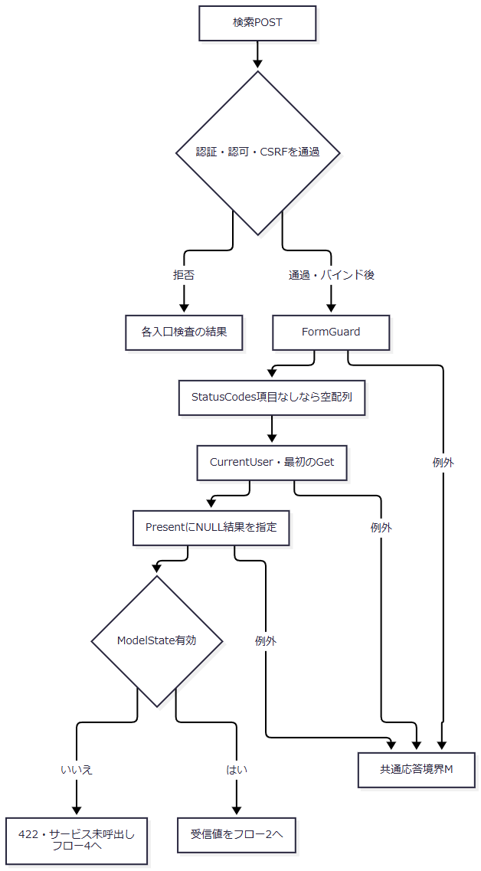

 | 検索フロー2はCoordinatorと状態Gateである。正常出口はGateを保持したままフロー3へ進む。例外時は、Gate取得済みならfinallyで解放し、WebFaultを個別catchへ、その他をMへ渡す。
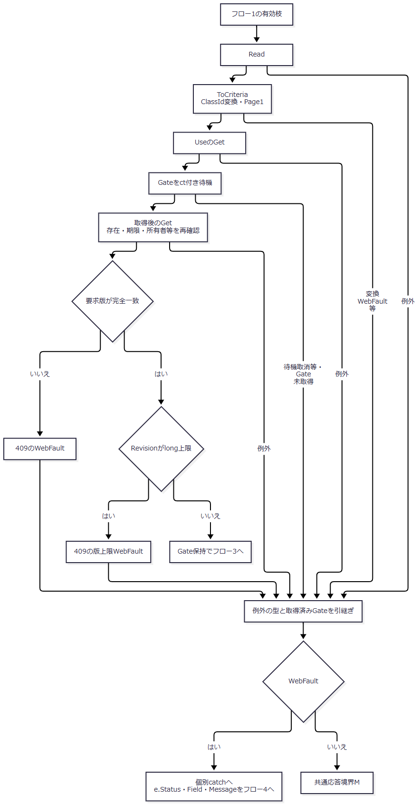

 | 検索フロー3はサービスと保持更新である。正常結果は枝ごとのCount・Items・LimitExceededを維持する。拒否結果はEnsureSearchからWebFaultとなり、NULL結果の再表示へ進む。
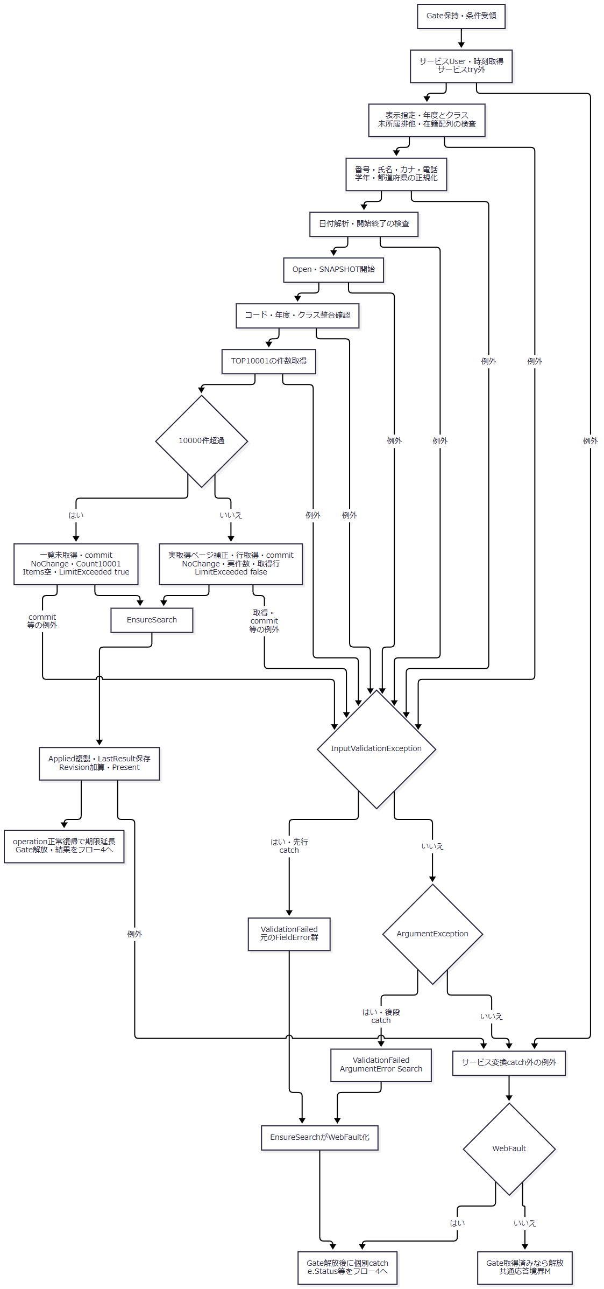

 | フロー3の保持更新は逐次代入である。Copyが失敗すればその代入以降へ進まない。版加算後のPresentや投影で失敗した場合は、更新済み値を戻さない。またoperationが正常復帰していなければ期限延長に到達しない。図の正常出口Nだけが結果・期限延長を確定してフロー4へ渡す。
 | 検索フロー4は表示準備である。成功結果、ModelState拒否、個別WebFaultを合流させるが、各枝のstatusとresultをそのまま引き継ぐ。
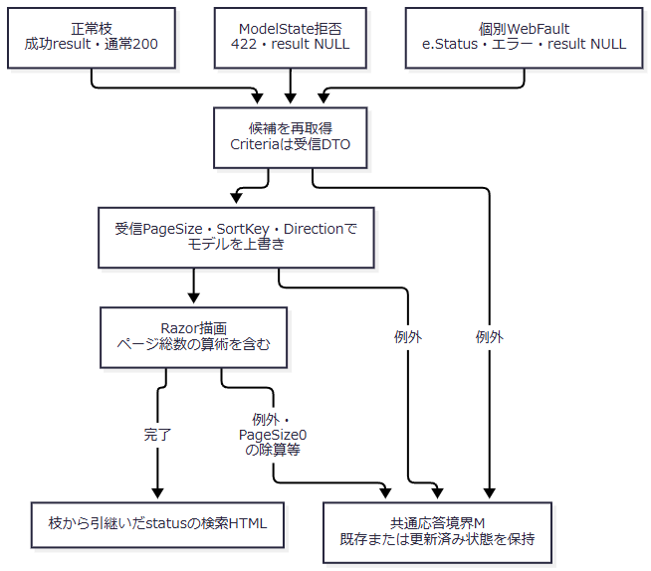

SQL・テーブル関連（ER図）
 | 存在検査はコードとクラス、件数は学生とクラス、一覧は学年・在籍・都道府県の名称も読む。実FKは概要ER図に従う。次の図は名称取得のLEFT JOINである。

DB操作の詳細
 | 常設の非削除条件に指定条件をANDで加え、在籍配列内はIN、電話は本人・緊急の括弧付きORとする。存在確認、件数、ページは1接続のSNAPSHOTに属し、正常枝でcommitする。例外枝に明示RollbackAsyncはなく、await usingによる読取トランザクションの破棄へ進む。再表示候補は別接続・別SNAPSHOTである。全述語、パラメータ、取得列、ORDER BY、取消境界は補足説明に定義する。〔実装根拠：sources/Core/SqlServerStudentService.cs:123-171、sources/Web/Controllers/StudentsController.cs:39-39〕
結果・例外時の扱い
 | 現行SearchAsyncの0件・通常・上限超過はすべてOutcome.NoChangeである。上限結果はCount=10001、Items空、LimitExceeded=trueとなり、PresentのtotalCountはNULLになる。0件はCount=0、LimitExceeded=falseで、0件でも行SQLを実行する。いずれもEnsureSearchを通り、保持条件と版を更新する。〔実装根拠：sources/Core/SqlServerStudentService.cs:156-170、sources/Infrastructure/WebStudentCoordinator.cs:20-21〕
 | サービスcatchはInputValidationException、ArgumentExceptionの順である。前者はFieldError群を返し、後者はArgumentErrorで既知のエラーコードまたはE-STU-002へ変換する。SQL例外、取消、InvalidOperationException、NullReferenceExceptionはこの2catchで検索結果へ変換しない。サービスUserの処理はtry外なので、そこで起きる入力例外もこの検索catchへ入らない。〔実装根拠：sources/Core/SqlServerStudentService.cs:105-106、sources/Core/SqlServerStudentService.cs:169-170、sources/Core/StudentNormalizer.cs:162-166〕
 | バインド後PageSize=0の場合、サービスまたはModelStateで拒否しても、Controllerは再表示モデルへ受信0を設定する。ビューは未検索・拒否の枝でもページ総数の除算を評価するため、二次描画例外が生じ得る。この枝を422の検索HTMLが必ず返る経路として扱わない。応答未開始の一般例外ならMで503となり、応答開始後はMのcatch対象外である。〔実装根拠：sources/Web/Controllers/StudentsController.cs:15-16、sources/Views/Students/Search.cshtml:8-8、sources/Infrastructure/WebHostSetup.cs:23-23〕
候補更新
処理概要
 | 「候補を更新」は編集中の検索条件を送信し、所属候補と選択クラスを整える。一覧はLastResultを使用し、学生を再検索しない。受信ContextRevisionと表示指定は版検査・状態更新へ使用しない。〔実装根拠：sources/Web/Controllers/StudentsController.cs:22-22〕
処理手順
 | 1. 認証・CSRF等を通過した後、FormGuardを実行する。
 | 2. StatusCodes項目未送信なら空配列へ設定する。
 | 3. CurrentUserとGetで状態を確認する。Gate待機と版照合はしない。
 | 4. 未所属ONならSchoolYear・GradeCode・ClassIdをNULLにし、対応する3つの Criteria.* のModelStateを除去する。
 | 5. Present(entry, entry.LastResult) を作り、SearchModelで全候補を再取得する。表示指定はApplied由来、なければ初期値である。
 | 6. 非空ClassIdについて、候補IDのToStringと入力文字列、指定年度、生のGradeCodeとの一致を確認する。
 | 7. 不適合ならClassIdをNULLにし、そのModelStateを除去して「上位条件に合わないクラスを解除しました。」を設定する。他の場合は「条件を変更しました。検索を押すと一覧に反映します。」を維持する。
 | 8. ビューが入力年度・学年でクラス候補を抽出して描画する。未所属ONの3selectはdisabledとなる。
 | この経路はModelState全体判定、IdParser、コード正規化を呼ばない。数値上同じ先行ゼロ付きClassIdでも候補の文字列表現と異なれば解除され、生の全角GradeCodeも検索サービスの正規化と同じ方法では比較されない。〔実装根拠：sources/Web/Controllers/StudentsController.cs:22-22、sources/Web/Controllers/StudentsController.cs:39-39、sources/Views/Students/Search.cshtml:5-5〕
処理フロー
 | 候補フロー1。FormGuardと状態取得の間に未送信配列の補完を置く。合流後もApplied・LastResult・版・期限は変更しない。
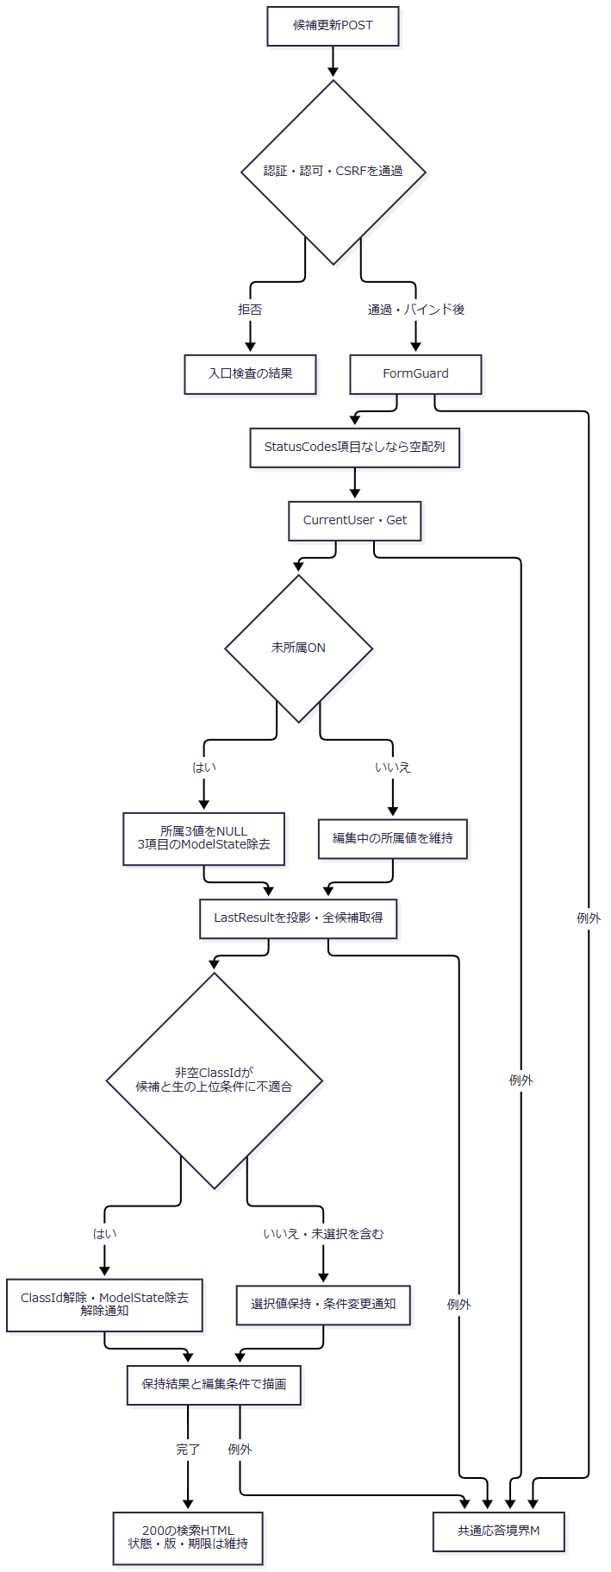

SQL・テーブル関連（ER図）
 | 初期表示と同じコード分類・コード・クラスの候補関連を読む。学生一覧はメモリの保持結果から取得する。

DB操作の詳細
 | LookupAsync(false)だけを実行する。入力年度・学年をSQLパラメータにした候補抽出ではなく、全取得後にControllerとビューで照合する。停止・期間外を含み、人数は集計しない。業務表と検索状態の書込みはない。〔実装根拠：sources/Core/SqlServerStudentService.cs:197-216〕
結果・例外時の扱い
 | 個別catchとModelState全体の422判定はない。状態取得・候補取得・描画の失敗はMへ進む。在籍配列がNULLのまま描画へ届く場合、checkboxのContainsで例外が起こり得る。項目未送信を空配列にする処理から、項目が存在する場合のNULLも排除されるとは判断しない。
 | 設計意図はクラス先行選択による年度・学年反映、応答順照合、W-STU-107の解除通知を含む。現行は全HTML応答と文言通知であり、検索側の先行反映、要求連番、旧応答破棄、通知ID出力は接続されていない。〔設計意図：reference-designs/詳細仕様書/CSharp_ASPNET/01_学生検索画面.md:252-273。実装根拠：sources/Web/Controllers/StudentsController.cs:22-22、sources/wwwroot/js/site.js:7-8〕
並び替え・表示件数変更・ページ移動
処理概要
 | 一覧フォームの表示指定と要求Pageを使い、最後に実行した条件でDBを再検索する。編集中のCriteriaはこのフォームに含まれない。表示指定変更時は1ページへ、件数減少時は必要に応じて最終ページへ保持条件を補正する。〔実装根拠：sources/Views/Students/Search.cshtml:8-8、sources/Infrastructure/WebStudentCoordinator.cs:11-12〕
処理手順
 | 1. 認証・CSRF等の入口検査後、PageRequestとTabIdを対象にFormGuardを実行する。
 | 2. CurrentUserと最初のGetで状態を取得する。ここは個別try外で、ModelStateの有効判定はない。
 | 3. try内でCoordinatorがReadとUseのGet・Gate待機・再Get・版一致・版上限を確認する。
 | 4. Appliedがなければ409「先に検索してください。」を投げる。
 | 5. Appliedを複製し、PageSize・SortKey・SortDirectionのいずれかが異なればPage=1、同じなら要求Pageを設定する。受信表示指定を複製条件へ設定する。
 | 6. SearchAsync、EnsureSearchを実行する。サービス内でSQL実取得ページは補正されるが、条件Pageへ書き戻されない。
 | 7. 非上限結果で条件Pageが件数から求めた最終ページを超えた場合、条件Pageを最終ページへ変更して、一度だけ別SNAPSHOTで再検索する。2回目の結果に同じ補正を繰り返すループはない。
 | 8. 必要な検索がすべて成功した後、Applied・LastResult・版を更新する。正常operation復帰で期限を延長しGateを解放する。
 | 9. 同じ個別try内で候補を取得し、Appliedから復元した入力と結果でモデルを作る。
 | 10. try内のWebFaultはe.Status・Field・Messageを引き継ぎ、NULL結果と現在Appliedから復元した入力で再表示を試みる。catch内の候補再取得も失敗した場合は同じcatchへ戻らない。
 | 〔実装根拠：sources/Web/Controllers/StudentsController.cs:18-19、sources/Infrastructure/WebStudentCoordinator.cs:12-12、sources/Infrastructure/SearchContextStore.cs:14-14、sources/Core/SqlServerStudentService.cs:160-168〕
処理フロー
 | ページフロー1は状態検査と再検索である。正常出口は更新済みEntryと最終結果をフロー2へ渡す。検索拒否出口は更新前のEntryとWebFaultを渡す。
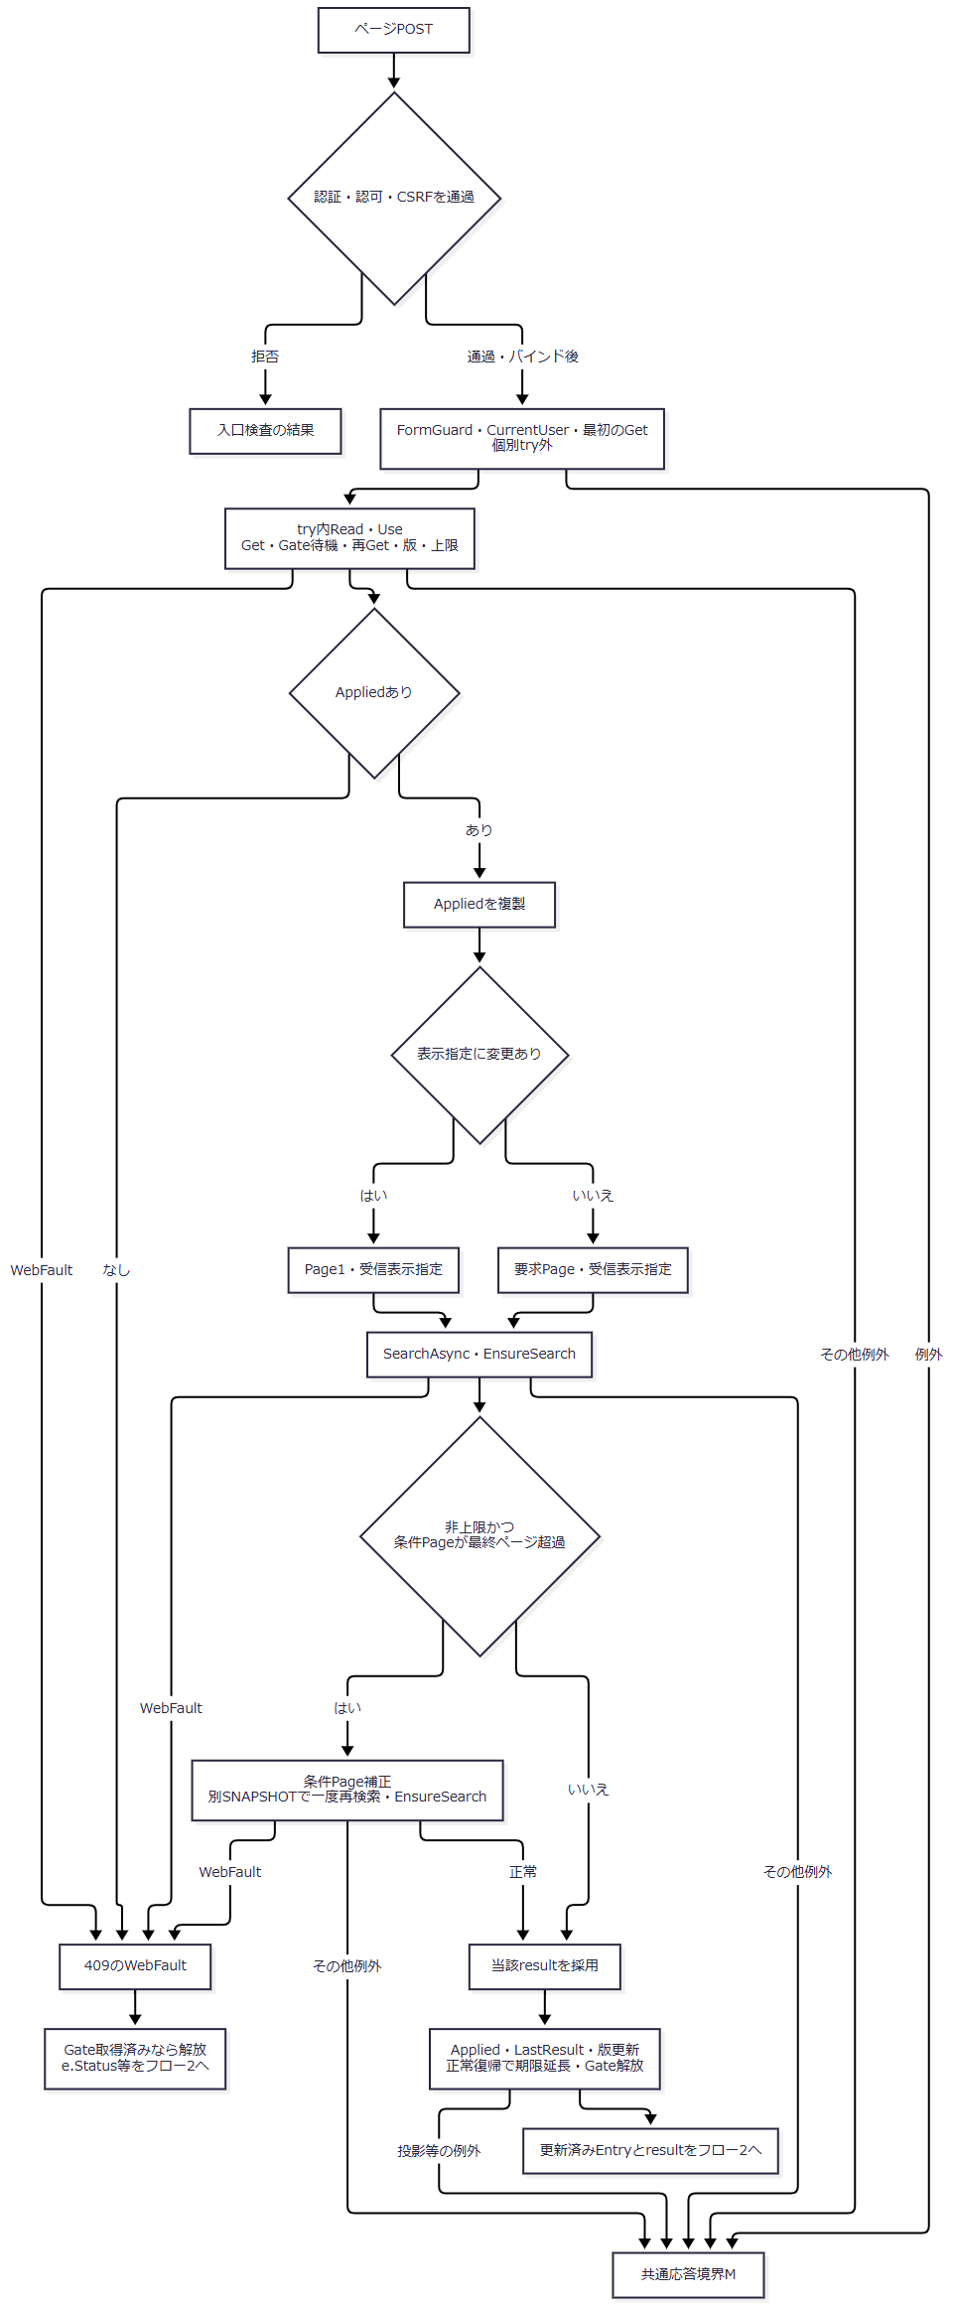

 | ページフロー2は候補と再表示である。状態更新後の候補WebFaultと更新前の拒否を同一の未更新状態へまとめない。
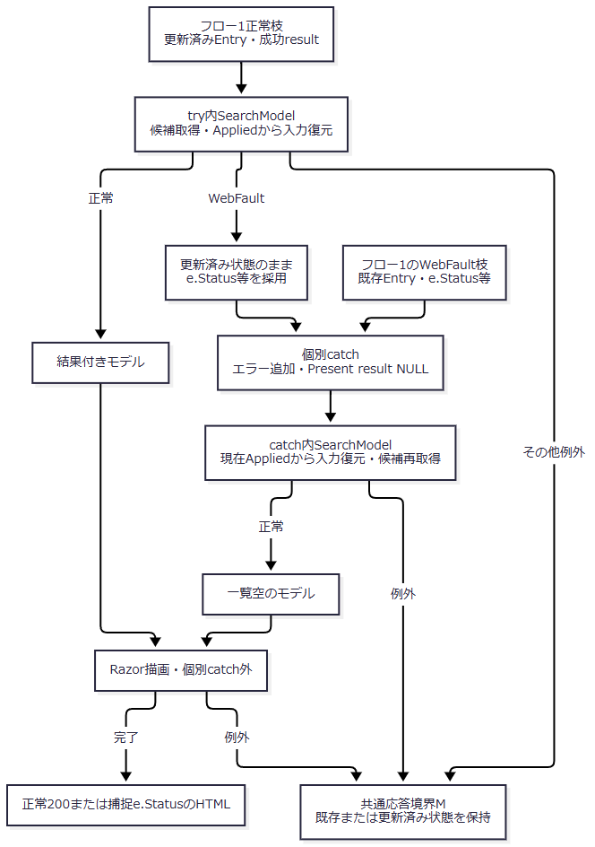

SQL・テーブル関連（ER図）
 | 検索本体は検索実行の学生・クラス・名称コード関連、再表示候補はコード種別も参照する。複数回の検索は同じ業務関連を使うが、トランザクションは別である。

DB操作の詳細
 | 各SearchAsync内の存在・件数・一覧は1つのSNAPSHOTで揃う。補正再検索と候補取得は別SNAPSHOTである。検索は読取りのみで、業務表の更新・履歴追記を行わない。2回目までにDBが変化した場合、さらに保持Pageを補正するループはない。
結果・例外時の扱い
 | Appliedなしの409は個別catchの一覧空再表示へ進む。最初のGetによる失効409はcatch外でMへ進む。設計の「保持条件なし・失効を初期化して通知」とは異なり、自動初期化しない。〔実装根拠：sources/Web/Controllers/StudentsController.cs:19-19、sources/Infrastructure/WebStudentCoordinator.cs:12-12。設計意図：reference-designs/詳細仕様書/CSharp_ASPNET/01_学生検索画面.md:303-320〕
 | 成功後の候補WebFaultは、このイベントではtry内なので個別catchに入る。その場合、新しいApplied・LastResult・版は保持し、当該画面の結果だけをNULLにする。SQL例外・取消等はWebFault catch対象外である。ModelState判定がないため、HTTP変換失敗後のPage等の到達値はサービス検査だけでは確定しない。
クリア
処理概要
 | 同じContextIdとTabを保ち、実行済み条件と結果を解除して初期入力・未検索へ戻す。学生の削除や更新は行わない。再表示に必要な候補はDBから読む。〔実装根拠：sources/Web/Controllers/StudentsController.cs:21-21、sources/Infrastructure/WebStudentCoordinator.cs:15-15〕
処理手順
 | 1. 認証・CSRF等の入口検査後、ContextRequestとTabIdのFormGuardを行う。
 | 2. Coordinator.ClearがRead、UseのGet・Gate待機・再Get・版一致・版上限を確認する。
 | 3. AppliedとLastResultをNULLにし、版を加算して未検索Presentを返す。正常operation復帰で期限を延長する。
 | 4. ControllerがModelStateをClearし、Getで状態を取得し直す。
 | 5. 新しいStudentSearchInputとLookupAsync(false)の候補で描画する。在籍01・02、20件、studentNo昇順、Page=1へ戻る。
 | 〔実装根拠：sources/Infrastructure/SearchContextStore.cs:14-14、sources/Web/Controllers/StudentsController.cs:21-21、sources/Web/Controllers/StudentsController.cs:39-39、sources/Web/Inputs/StudentSearchInput.cs:7-18〕
処理フロー
 | クリアフロー1。消去前の拒否と消去後の表示失敗を別の出口にする。
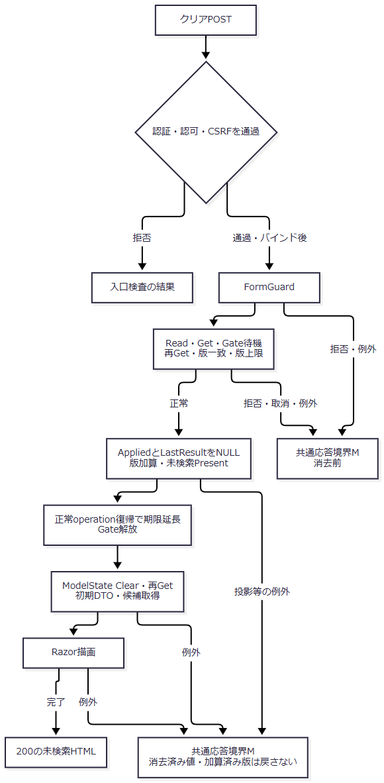

SQL・テーブル関連（ER図）
 | 解除対象はメモリEntryである。再表示では初期表示と同じ候補関連を読む。
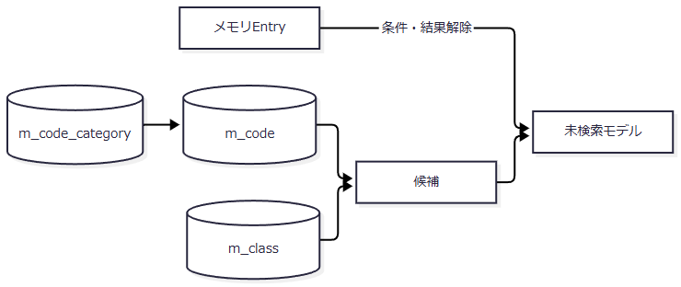

DB操作の詳細
 | 学生検索SQLは呼ばず、候補SQLだけを呼ぶ。UPDATE、DELETE、履歴INSERTはない。クリア操作全体をDB非使用と記述すると、再表示候補の読取りが欠落する。〔実装根拠：sources/Web/Controllers/StudentsController.cs:21-21、sources/Web/Controllers/StudentsController.cs:39-39〕
結果・例外時の扱い
 | ModelState有効判定と個別catchはない。状態・版拒否はMへ進む。消去後の再Get、候補取得、描画が失敗しても、条件・結果・版を元に戻す処理はない。期限延長はoperationの正常復帰に到達した場合だけである。
未所属切替と送信中表示
処理概要
 | 検索側JavaScriptは未所属ON時のDOM値解除と、共通submit時の送信中属性を扱う。サーバー条件、検索状態、DBを直接更新しない。〔実装根拠：sources/wwwroot/js/site.js:4-7〕
処理手順
 | 1. SRC-007のchangeへ処理を登録し、初回にも評価する。
 | 2. ONならSRC-004・005・006のDOM値を空にする。OFFでは元値を復元しない。
 | 3. disabledを変更しない。ON応答で非活性になったselectをOFFのDOM変更だけで活性化する処理もない。
 | 4. 年度・学年変更による自動候補通信や、検索クラス選択による上位条件反映は行わない。
 | 5. 各formのsubmitで確認文言があり取消された場合はpreventDefaultする。検索フォームにはその確認文言属性がない。
 | 6. 通常送信では送信button以外の同フォームbuttonをdisabledにし、aria-busyをtrueにする。送信button自身は無効化せず、busy値で再入を拒否しない。
 | 〔実装根拠：sources/wwwroot/js/site.js:4-8、sources/Views/Students/Search.cshtml:4-8〕
処理フロー
 | DOMフロー1は未所属、DOMフロー2は送信である。どちらもHTTP応答やサーバー状態更新を確定しない。
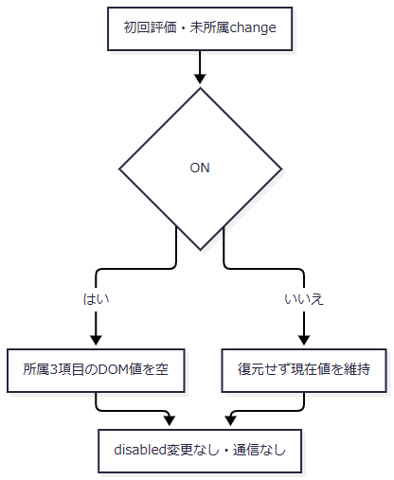

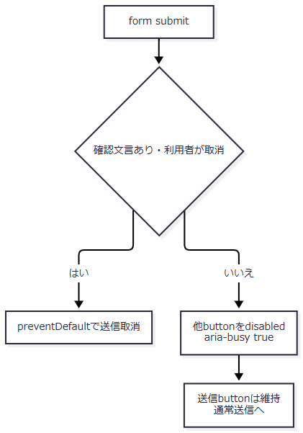

SQL・テーブル関連（ER図）
 | DOMだけを扱うため、このイベント単体ではDBを使用せずER図は非該当である。サーバー側の検索・候補更新は別イベントとしてメモリとDBを扱う。
DB操作の詳細
 | 該当なし。保持先はinput・selectのDOM値、buttonのdisabled、formのaria-busyである。Applied、LastResult、Revision、DB列への代入はない。
結果・例外時の扱い
 | 値解除と非活性化を同時の処理として保証しない。原文のREG-018、REG-016、REG-017を使うクラス連動は登録画面用であり、検索側へ適用しない。DOMの送信中表示は認可、状態版、Gate、DB排他の代わりにはならない。
新規登録・編集・参照への遷移
処理概要
 | 新規リンクと行リンクは、検索状態IDを復帰先として登録画面へ渡す。行の対象は行番号ではなく学生IDである。検索の業務入力、検索状態版、一覧で取得した学生版はリンクへ移さない。〔実装根拠：sources/Views/Students/Search.cshtml:6-8〕
処理手順
 | 1. Viewerには新規リンクを置かず、行リンクを参照とする。それ以外は新規・編集を表示する。
 | 2. 新規は /students/new?returnContextId=...、既存は /students/{studentId}?returnContextId=... へGETする。
 | 3. 登録側Coordinator.EditでReadと復帰状態のGetを確認する。新規だけCreateOrUpdateを確認し、Viewerを拒否する。
 | 4. 既存はGetAsyncで最新の非削除対象を読み、不在なら404 E-STU-103とする。新規は既存学生を読まない。
 | 5. 人数を含む登録用LookupAsync(ct)で候補を取得する。
 | 6. Controller.Loadは候補取得後に復帰状態を再取得し、現在Revisionを読む。入力原本、対象、Detail、ReturnRevisionを編集Snapshotへ保存する。
 | 7. 登録HTMLへ引き渡す。保存・削除の全仕様は登録詳細文書の責務であり、本書は渡す参照キーと復帰版の取得境界を定義する。
 | 〔実装根拠：sources/Web/Controllers/StudentsController.cs:23-25、sources/Infrastructure/WebStudentCoordinator.cs:6-6、sources/Infrastructure/WebStudentCoordinator.cs:17-17、sources/Core/SqlServerStudentService.cs:172-196、sources/Infrastructure/EditorSnapshotStore.cs:7-9〕
処理フロー
 | 遷移フロー1。新規枝はDetailなし、既存枝は再取得Detailありのまま候補取得へ合流する。
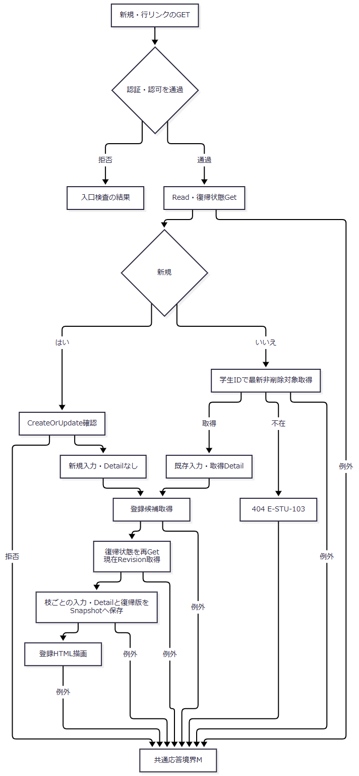

SQL・テーブル関連（ER図）
 | リンク自体はDBを使用しない。接続された遷移先では学生の単一表読取りと、登録候補の複数表読取りがある。
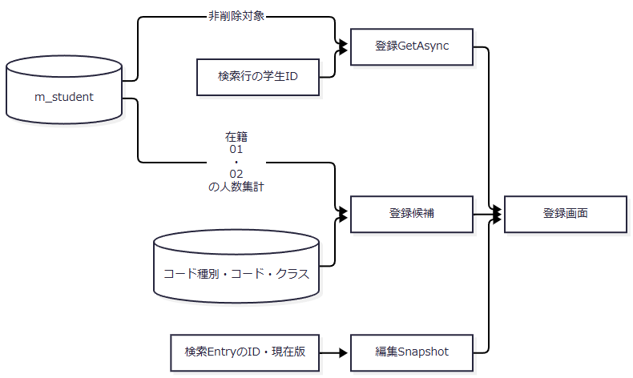

DB操作の詳細
 | 既存読取りは student_id=@id AND is_deleted=0、パラメータはBigIntである。対象IDが正でない場合はGetAsyncがNULLを返す。登録用の引数なしLookupはtrueへ接続し、非削除・在籍01／02の人数を集計する。検索用falseの集計省略と区別する。〔実装根拠：sources/Core/SqlServerStudentService.cs:172-179、sources/Core/SqlServerStudentService.cs:196-216〕
結果・例外時の扱い
 | 新規リンク非表示だけに権限を依存せず、入口でもViewerを拒否する。復帰状態不正、既存対象不在、候補取得後の復帰状態再Get失敗は正常登録画面の生成を中断する。編集の基準は登録側で再取得した対象と版である。

検索状態への復帰
処理概要
 | 既存ContextIdによるGETは元条件で最新結果を取り直す。Appliedなしなら未検索を返し、学生検索は行わない。保存した学生が元条件外でも、条件をその学生へ合わせて変更しない。成功通知はFlashから一度だけ取得する。〔実装根拠：sources/Web/Controllers/StudentsController.cs:8-11、sources/Infrastructure/WebStudentCoordinator.cs:14-14〕
処理手順
 | 1. 登録画面の戻るリンクはReturnContextIdと保存済みReturnRevisionを送る。保存・削除のOutcome.Saved時だけReturnAfterSaveがFlashをPutし303を返す。復帰先なしなら新しい未検索状態を作り、そのID・版を使用する。
 | 2. IndexがReadと最初のGetを行う。GETではTabを渡さない。
 | 3. contextRevisionがNULLなら空文字をResumeへ渡す。最新Revisionで補完しない。
 | 4. ResumeのUseがGet、Gate待機、再Get、版一致、版上限を検査する。ここでもTabはNULLである。
 | 5. AppliedなしならPresent(entry, null)だけを返す。LastResult代入と版加算は行わず、正常operation復帰によって期限だけ延長する。
 | 6. Appliedありなら元条件でSearchAsyncとEnsureSearchを実行し、LastResultを更新して版を加算する。Appliedは元のままとし、正常復帰で期限を延長する。
 | 7. ControllerがAppliedから入力DTOを復元し、FlashをTakeする。その後候補取得、JSON要素化、Razor描画を行う。
 | 〔実装根拠：sources/Web/Controllers/StudentsController.cs:8-11、sources/Web/Controllers/StudentsController.cs:31-40、sources/Infrastructure/WebStudentCoordinator.cs:14-14、sources/Infrastructure/FlashMessageStore.cs:6-9。戻るリンク：sources/Views/Students/Edit.cshtml:16-16〕
処理フロー
 | 復帰フロー1。未検索と検索済みの保持値を分け、合流後は各枝のPresent結果と現在版を引き継ぐ。
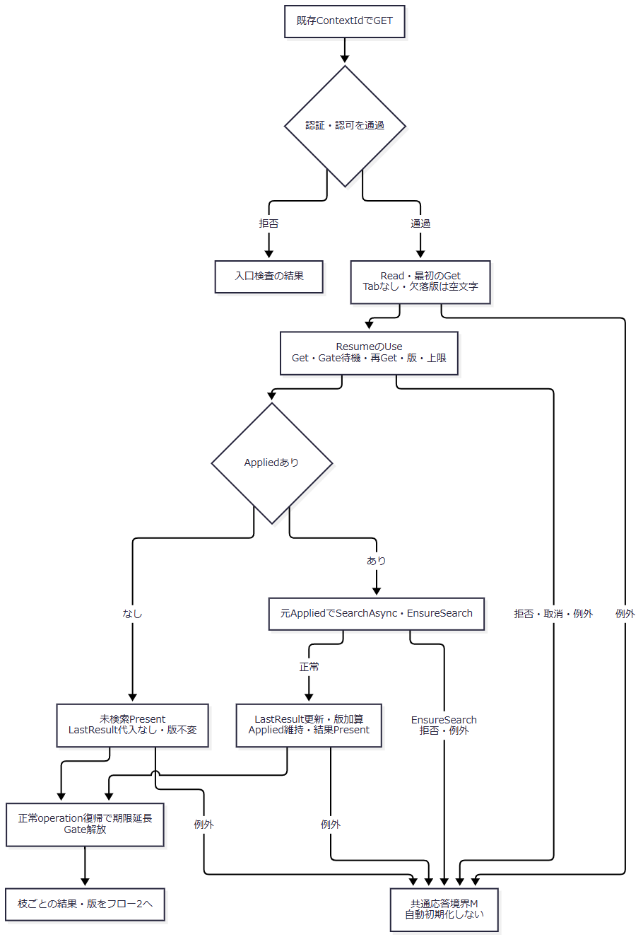

 | 復帰フロー2。Flash消費後の失敗を、通知未取得の失敗へ合流させない。
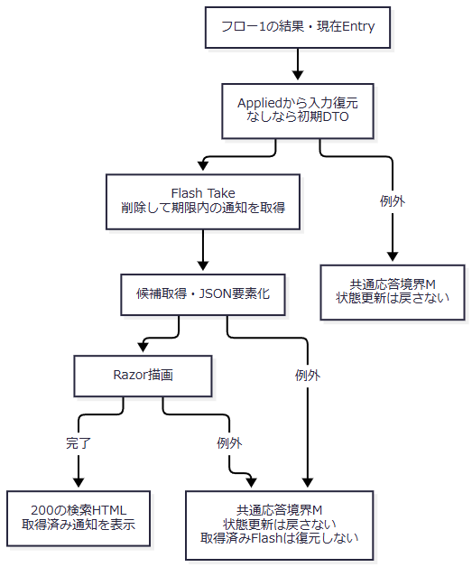

SQL・テーブル関連（ER図）
 | 未検索枝は候補だけ、検索済み枝は学生・クラス・名称コードの検索後に候補を読む。条件と通知はDB表ではなくメモリから得る。
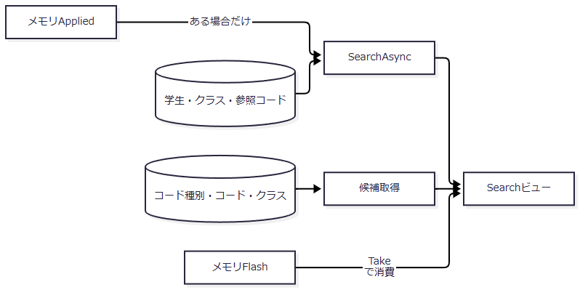

DB操作の詳細
 | 検索済み枝は検索SQL契約を実行する。ResumeにはPageイベントの保持Page補正と再検索がない。サービスが実取得ページを最終ページへ補正してもApplied.Pageは元のままで、Presentも保持Pageを返す。件数減少時、表示ページと実取得ページが異なる場合がある。候補読取りは両枝で実行する。〔実装根拠：sources/Infrastructure/WebStudentCoordinator.cs:12-14、sources/Infrastructure/WebStudentCoordinator.cs:21-21、sources/Core/SqlServerStudentService.cs:160-164〕
結果・例外時の扱い
 | 期限切れ409、所有者・別セッション不一致403、復帰版不一致409を初期化へ変換しない。編集開始後に検索版が進めば、保存済みReturnRevisionによる復帰は拒否される。GETではタブ比較がないため、この入口だけで別タブ分離を保証しない。〔実装根拠：sources/Infrastructure/SearchContextStore.cs:13-14、sources/Web/Controllers/StudentsController.cs:10-10、sources/Web/Controllers/StudentsController.cs:38-38。失効初期化の設計意図：reference-designs/詳細仕様書/CSharp_ASPNET/01_学生検索画面.md:390-392〕
 | Flashは候補取得前に消費され、後続表示失敗で復元しない。登録・削除のSavedはDB・監査のcommit後に返る。303後の復帰拒否や検索表示失敗は、その確定済み保存をrollbackする処理ではない。〔実装根拠：sources/Infrastructure/FlashMessageStore.cs:9-9、sources/Web/Controllers/StudentsController.cs:31-38、sources/Core/SqlServerStudentService.cs:306-315、sources/Core/SqlServerStudentService.cs:413-414〕

